Tabla de Kocur
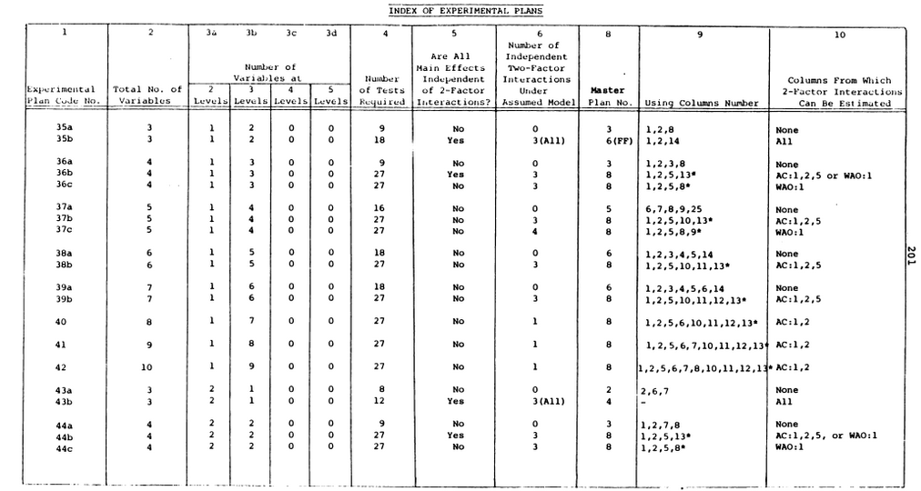

Opción | Plan maestro 3. 9 trials
 | 1 | 2 | 8
1 | 0 | 0 | 0
2 | 0 | 1 | 0
3 | 0 | 2 | 1
4 | 1 | 0 | 1
5 | 1 | 1 | 0
6 | 1 | 2 | 0
7 | 2 | 0 | 0
8 | 2 | 1 | 1
9 | 2 | 2 | 0

